遍历适配测试
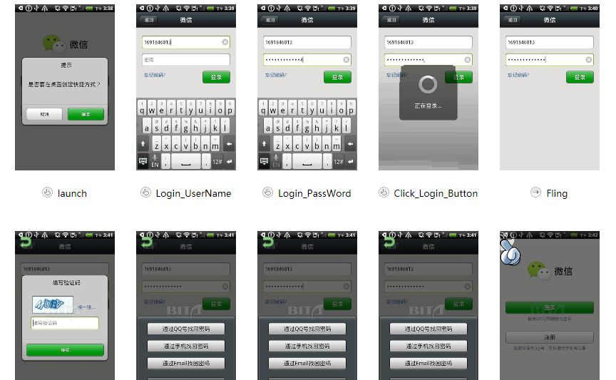
全面遍历适配测试

测试用例 | 测试点 | QQ4.1-产品测试数据 | QQ4.0版-测试数据 | 微信4.5-测试数据
通用 (bita) | 适配机型通过数量 | 3 | 3 | 3
 | 未通过机型数量 | 0 | 0 | 0
 | 截图数量 | 51 | 81 | 150
 | ERROR数量 | 0 | 0 | 0
测试小结: QQ4.1.0共测试机型3款，其中通过3款，未通过0款，error数量0个。 QQ4.0.2共测试机型3款，其中通过3款，未通过0款，error数量0个。 微信 共测试机型3款，其中通过3款，未通过0款，error数量0个。 3款机型分别为 ：HTC Desire S， HTC Desire HD A9191，Nexus S
QQ4.1.0遍历部分截图
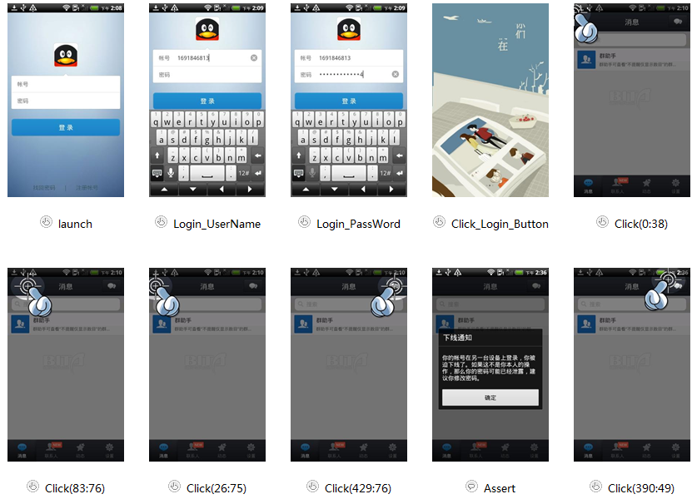

QQ4.0.2遍历部分截图
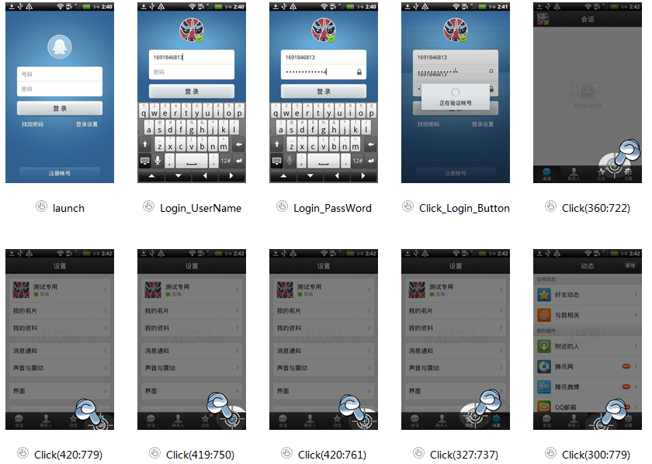

微信遍历部分截图

性能测试
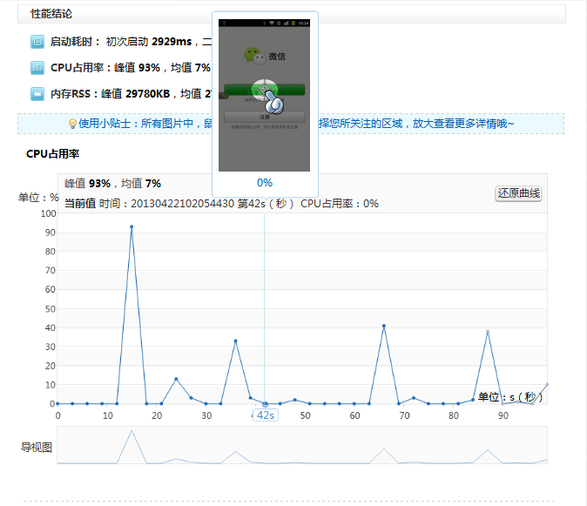
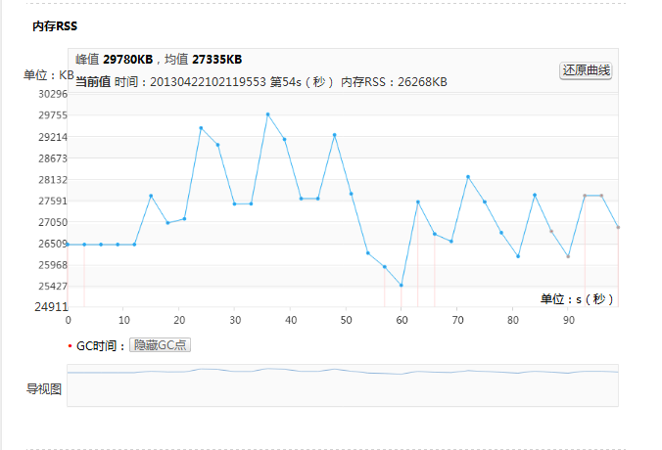
性能测试

测试用例 | 测试点 | QQ4.1-测试数据 | QQ4.0版-测试数据 | 微信4.5-测试数据
通用用例
通用 | 一次启动时间(ms) | 2360 | 3291 | 2929
 | 二次启动时间(ms) | 2911 | 2616 | 0
 | CPU峰值(%) | 86 | 69 | 93
 | CPU均值(%) | 9 | 7 | 7
 | RSS峰值(KB) | 32348 | 30440 | 29780
 | RSS均值(KB) | 31872 | 29445 | 27335
 | GC次数 | 2 | 4 | 8
场景用例
场景1： 进行前后台切换操作50次 | CPU峰值(%) | 20 | 22 | 25
 | HeapSize(kB) | 21875 | 27443 | 18507
 | Heapalloc(kB) | 17370 | 17317 | 17521
 | VSS(kB) | 337096 | 344708 | 333184
 | RSS(kB) | 44084 | 42272 | 46216
 | Vmhwm(kB) | 62632 | 66688 | 53920
场景2： 聊天窗口发送字符30个，发送50次 | CPU峰值(%) | 90 | 88 | 84
 | HeapSize(kB) | 24735 | 20667 | 23699
 | Heapalloc(kB) | 22081 | 19318 | 22110
 | VSS(kB) | 353768 | 333764 | 342568
 | RSS(kB) | 64348 | 48936 | 56684
 | Vmhwm(kB) | 73168 | 56804 | 58504
场景3： 聊天窗口发送图片50次 | CPU峰值(%) | 38 | 49 | 55
 | HeapSize(kB) | 29007 | 40871 | 38667
 | Heapalloc(kB) | 22152 | 29018 | 25105
 | VSS(kB) | 352120 | 409920 | 372096
 | RSS(kB) | 62260 | 58800 | 59556
 | Vmhwm(kB) | 72788 | 70412 | 73168
测试小结: 1、通用测试中，QQ4.1版本首次启动时间最快，但RSS和CPU都落后于历史版本4.0 2、场景测试中 场景1中，50次的前后台切换QQ4.1版本的性能好于历史版本QQ4.0.； 场景2中，50次的字符发送QQ4.1版本的性能落后于历史版本QQ4.0.； 场景3中，50次的图片发送QQ4.1版本的性能好于历史版本QQ4.0

QQ4.1.0通用性能
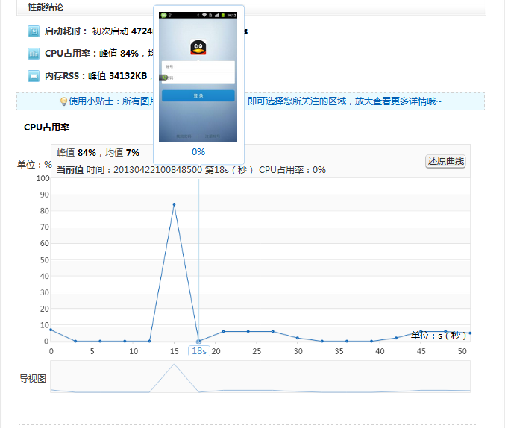

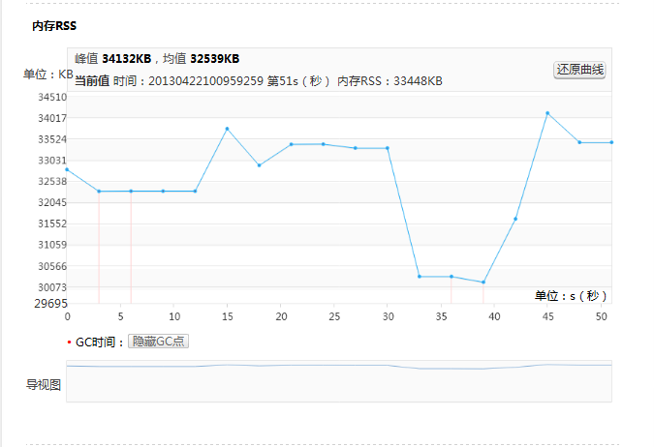

QQ4.0.2通用性能
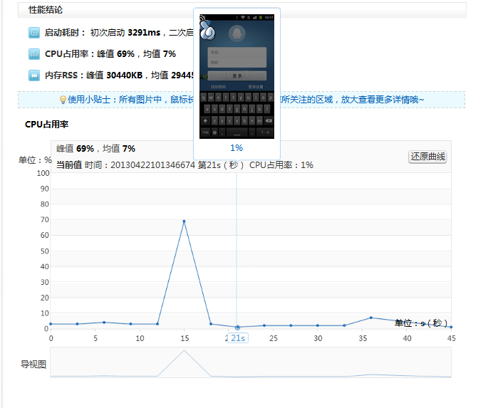

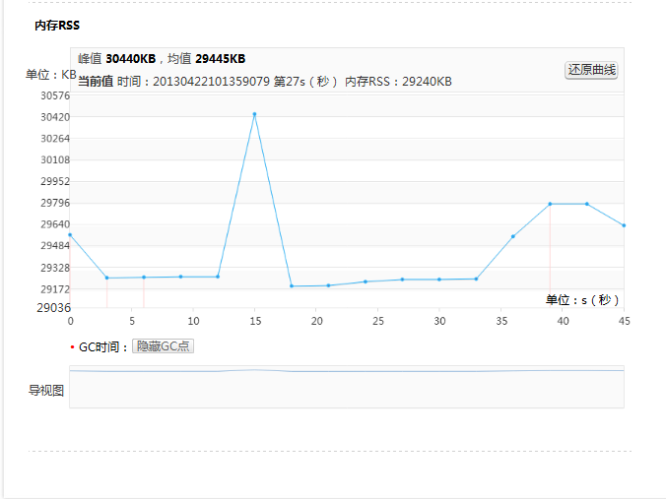

微信通用性能

电量测试
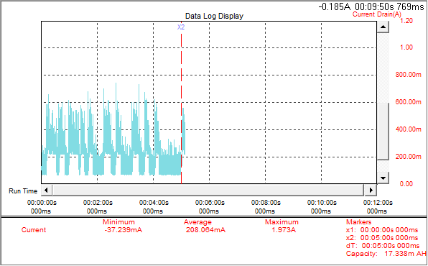
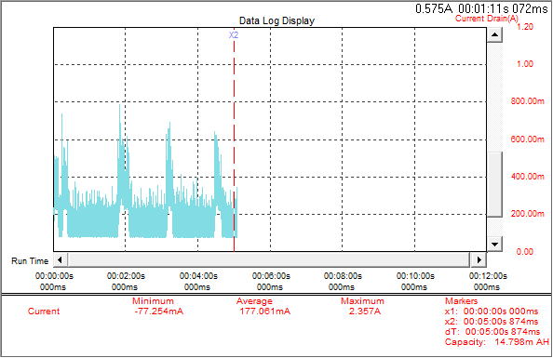
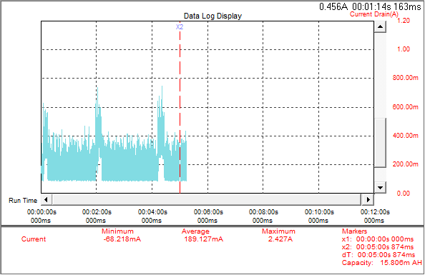
电量测试

初始条件：纯净系统，SIM卡为联通3G，(WIFI热点：freeWIFI) 屏幕最暗，蓝牙关，同步关，旋屏关，GPS关，WIFI关，移动网络关，媒体音量最大 测试数据说明：计算耗电量(Amh)=平均电流(Am)*测试时间(H)，电量%理想化计算=耗电量/电池容量
测试机信息：Google Nexus S & miui3.2.22_4.1 电池1500Amh 1%的电量约为15Amh
测试用例 | 测试时长 | QQ4.1-产品测试数据 | QQ4.0版-测试数据 | 微信4.5-测试数据
通用用例
唤醒次数 | 后台30分钟 | 5 | 6 | 12
前台挂机，灭屏 | 10分钟 | 1.636 | 2.231 | 1.628
后台挂机，灭屏 | 10分钟 | 1.119 | 2.023 | 2.477
正常退出，灭屏 | 10分钟 | N/A | 2.756 | 1.065
场景用例
场景1：聊天窗口发送图片30次，每隔10秒一次 图片大小：320K | 5分钟 | 29.300 | 29.420 | 39.956
场景2：聊天窗口接收图片30次，每隔10秒一次 图片大小：320K | 5分钟 | 17.338 | 14.798 | 15.806
测试小结： 1.挂机(无消息)10分钟消耗电量相差不超过1mAh，假设挂机1小时电量百分比相差不会超过1%。其中QQ4.1版本因为没有退出项，数据N/A. 微信的alarm次数是QQ的两倍 2.发送图片耗电：微信>QQ4.0版=QQ4.1版 同样大小的图片发送过程中3个app对图片压缩情况不相同(见流量测试部分), 发送图片选择路径不一样长(微信需要5步，QQ需要4步)， 亮屏操作屏幕耗电的差别都会对耗电量对比结果产生影响。

**截图顺序依次为 QQ测试版 / QQ线上版 / 微信
前台挂机，灭屏
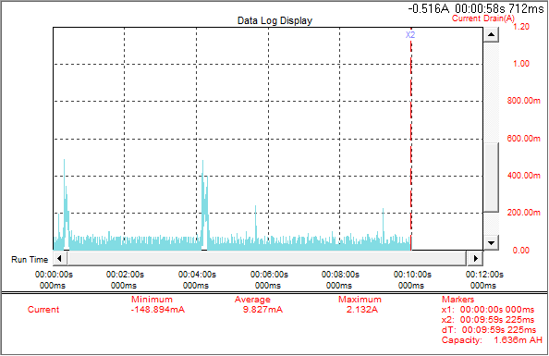

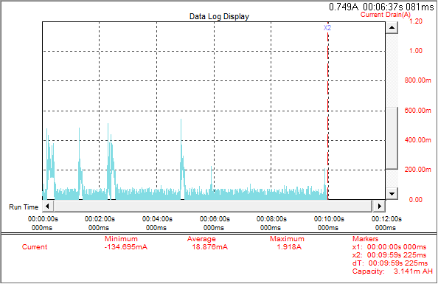

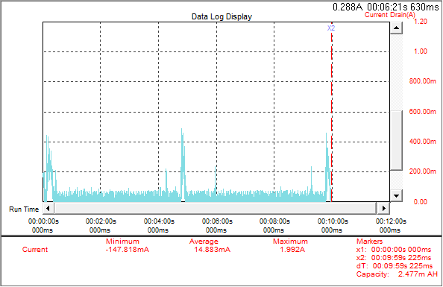

后台挂机，灭屏
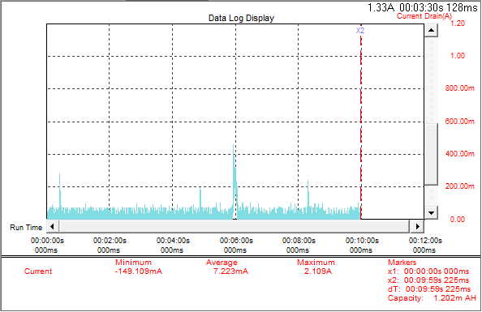

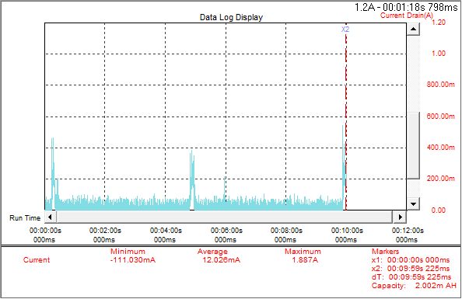

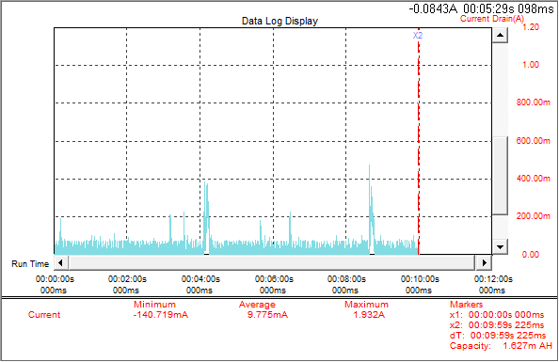

正常退出，灭屏
….QQ线上版无退出项，空缺….
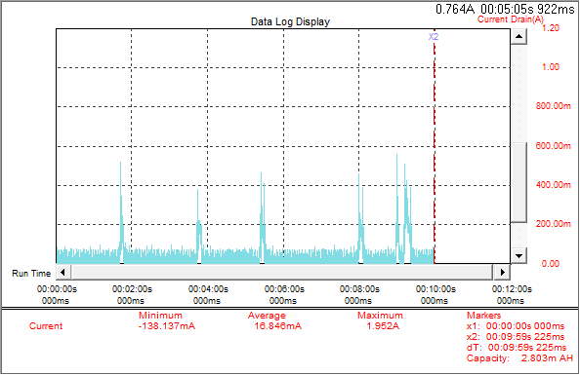

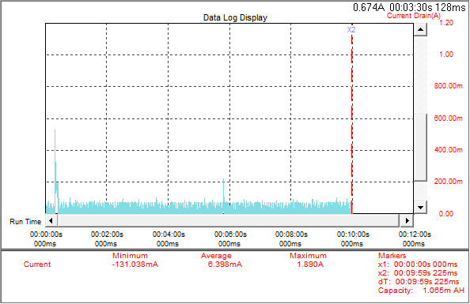

发送图片30张，相隔10秒一次，亮屏
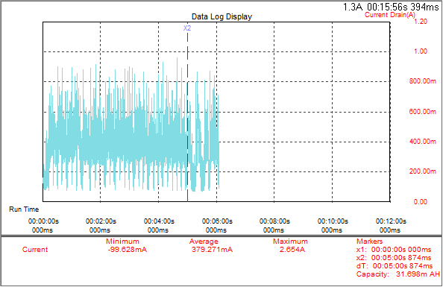

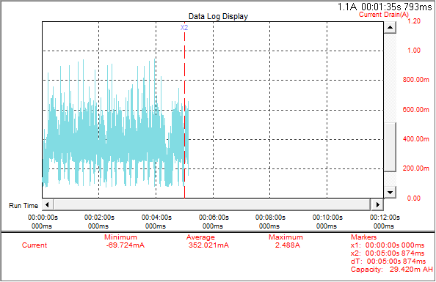

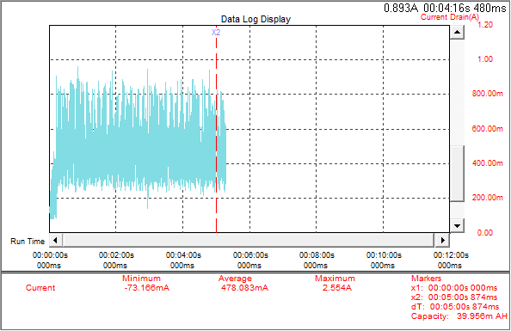

接收图片，相隔10S向测试机发送一次，亮屏

